中科院大连物化所-中药经典名方
阶段 | 平台 | 模块编号 | 模块名称 | 数量/规格 | 责任人 | 生产状态（0427） | 2025年5月6日-进度会议 | 状态记录 | 集成 | 上电上气 | 对点位（/个） |  | 工控封装 |  | 单平台调试 |  | 全流程联机调试 |  | 空跑全流程调试 |  | 精度标定流程 |  | 带料跑全流程调试
硬件集成 | #1 全自动称量工站 | ？ | 固体称量模块（螺杆式、万分之一天平，220g） | 1 |  | 样品测试没通过，待唐宋版称量模块的改良研发 | 1. 天平 0.1mg的天平/ 梅特勒的天平-传感器 2. 需要研发这样一个模块称量中药粉末(米工处有客户样品) ===> 硬件改好时间：2026年5月11日 | 称量模块怎么样了，什么时间准备好？ 请唐宋填写 | □ | 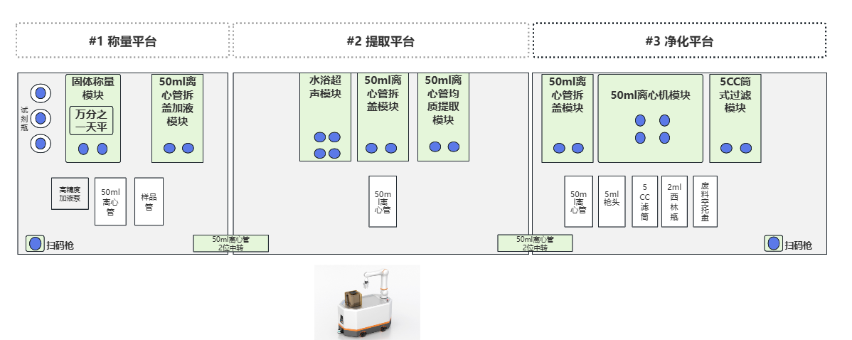 □ |  | □ |  | □ |  | □ |  | □ |  | □ |  | □ |  | □
 |  | HHM03E-050 | 50ml离心管注射泵拆盖加液模块 | 1 |  | 已经排产，采购物料5.10日到齐； | 5月10日到货后，组装预期1周 | 是否到货？=>请刘锫填写 | □ |  |  | □ |  | □ |  | □ |  | □ |  | □ |  | □ |  | □
 |  | HHM39A-001 | 扫码枪 | 1 |  | 支架已经采购，扫码枪稍后安排采购 | =》已经下单采购（5月7日到货） | 是否到货？=>请刘锫填写 | □ |  |  | □ |  | □ |  | □ |  | □ |  | □ |  | □ |  | □
 |  | HHM10B-025-UD | 高精度注射泵加液系统-25ml | 1 |  | 已经排产，采购物料5.7日到齐； | 5月7日到货，测试5个工作日 | 是否到货？=>请刘锫填写 | □ |  |  | □ |  | □ |  | □ |  | □ |  | □ |  | □ |  | □
 |  |  | 试剂瓶1L | 3 |  |  |  |  | □ |  |  | □ |  | □ |  | □ |  | □ |  | □ |  | □ |  | □
 |  | HHM46B-050 | 托盘（50ml离心管） | 1 |  |  |  |  | □ |  |  | □ |  | □ |  | □ |  | □ |  | □ |  | □ |  | □
 |  | HHM46G-008 | 托盘（样品管） | 1 |  |  |  |  | □ |  |  | □ |  | □ |  | □ |  | □ |  | □ |  | □ |  | □
 |  | HHM40D-002 | 1400*850桌面式自动化标准平台 | 1 |  | 要把该800的平台换成1400的平台， 从海河一号项目上调用现成的平台 | 宾俊负责，5月9日，涂大亮找宾俊要； | 平台已到位，机械臂改造未完成，预计16号前到料。 | □ |  |  | □ |  | □ |  | □ |  | □ |  | □ |  | □ |  | □
 |  |  | 50ml离心管中转模块（2孔位） | 1 |  | 等待徐翔宇下单 | 5月9日提交生产图，一个星期内齐料，5月19日完成 | 图档，5月8号，已经移交给生产，具体时间生产反馈 | □ |  |  | □ |  | □ |  | □ |  | □ |  | □ |  | □ |  | □
 | #2 全自动提取工站 | HHM14C-050 | 50ml离心管水浴超声模块 | 1 |  | 有库存 |  |  | □ |  |  | □ |  | □ |  | □ |  | □ |  | □ |  | □ |  | □
 |  | HHM02A-050 | 50ml离心管拆盖模块 | 1 |  | BOM图档刚整理出来，会尽快下采购订单 | 已经下单，齐料日期：18日丝杆电机，20日完工 | 图档，4月25号，已经移交给生产，具体时间生产反馈 | □
 |  | HHM06B-050 | 50ml离心管均质模块 | 1 |  | 有库存 |  |  | □
 |  |  | 50ml离心管中转模块（2位） | 1 |  | 等待徐翔宇下单 | 5月9日提交生产图，一个星期内齐料，5月19日完成 | 图档，5月8号，已经移交给生产，具体时间生产反馈 | □
 |  | HHM46B-050 | 托盘（50ml离心管） | 1 |  |  |  |  | □
 |  | HHM40D-003 | 1400*850桌面式自动化标准平台（配水浴超声） | 1 |  | 从海河一号项目上调用现成的平台 | 宾俊负责，5月9日，涂大亮找宾俊要； | 平台已到位。 | □
 | #3 全自动净化工作站 | HHM02A-050 | 50ml离心管拆盖模块 | 1 |  | BOM图档刚整理出来，会尽快下采购订单 | 已经下单，齐料日期：18日；20日完工 | 情况如何 ？=>请刘锫填写 | □
 |  | HHM15A-050 | 50ml*4孔离心机（10000rpm) | 1 |  | 有库存 | 涂大亮找宾俊确认领料 | 14号找宾工领料，安装时间要排队。 | □
 |  | HHM04M-005 | 5CC 筒式过滤模块 | 1 |  | 已下采购订单，物料5.10日到齐 | 李工已经领料 | 硬件装配中，有部分物料不齐。装配完成还需要调试及测试，给不了具体时间 | □
 |  | HHM38D-001 | XYZ-5ml移液枪 | 1 |  | 待后续采购 | 准备下达采购订单(5月6日) | 是否到货？=>请刘锫填写 | □
 |  | HHM39A-001 | 扫码枪 | 1 |  | 支架已经采购，扫码枪稍后安排采购 | 5月7日到货 | 是否到货？=>请刘锫填写 | □
 |  | HHM46B-050 | 托盘（50ml离心管） | 1 |  |  | 5月13日到货 | 是否到货？=>请刘锫填写 | □
 |  | HHM46A-005 | 托盘（5ml枪头） | 1 |  |  | 5月13日到货 | 是否到货？=>请刘锫填写 | □
 |  |  | 托盘（5CC滤筒） | 1 |  |  | 5月13日到货 | 是否到货？=>请刘锫填写 | □
 |  | HHM46C-002 | 托盘（2ml西林瓶） | 1 |  |  | 5月13日到货 | 是否到货？=>请刘锫填写 | □
 |  |  | 废料空托盘 | 1 |  |  | 5月13日到货 | 是否到货？=>请刘锫填写 | □
 |  | HHM40N-003 | 1400*850桌面式自动化标准平台（配离心机模块、轻量化） | 1 |  | 调用海河一号平台，需后续改大板，徐工+宾俊负责 | 宾俊负责，5月20日，涂大亮找宾俊要； | 平台已到位，机械臂改造未完成，预计16号前到料。 | □
 | #4 六轴机械臂 |  | 六轴机械臂（夹爪2ml小瓶+视觉） | 1 |  | 待后续采购 | 安排采购：汪健；5月7日确定，请宾俊协助确认 | 这个还在确认中，暂时还出不了具体时间 | □ |  |  | □ |  | □ |  | □ |  | □ |  | □ |  | □ |  | □
 |  | HHM46C-002 | 托盘（2ml西林瓶） | 1 |  |  |  |  | □ |  |  | □ |  | □ |  | □ |  | □ |  | □ |  | □ |  | □
 | 公共模块 |  | 空压机（接气管） | 1 |  |  |  |  | □ |  |  | □ |  | □ |  | □ |  | □ |  | □ |  | □ |  | □
 | 耗材 |  | 5CC滤筒 |  |  |  |  |  | □
 |  |  | 125mlPP瓶 |  |  |  |  |  | □
 |  |  | 5ml枪头
 |  |  | 50ml带盖离心管 |  |  |  |  |  | □ |  |  | □ |  | □ |  | □ |  | □ |  | □ |  | □ |  | □
软件集成 | 软件 |  | 服务器 | 1 |  | 已经安排采购 |  | 是否到货？=>请刘锫填写 | □ |  |  | □ |  | □ |  | □ |  | □ |  | □ |  | □ |  | □
 |  |  | 显示器 | 1 |  |  |  |  | □ |  |  | □ |  | □ |  | □ |  | □ |  | □ |  | □ |  | □
 |  |  | 工控机 | 2 |  | 已经安排采购 |  | 是否到货？=>请刘锫填写 | □ |  |  | □ |  | □ |  | □ |  | □ |  | □ |  | □ |  | □
 |  |  | 触摸屏1 | 1 |  |  |  |  | □ |  |  | □ |  | □ |  | □ |  | □ |  | □ |  | □ |  | □
 |  |  | 触摸屏2 | 1 |  |  |  |  | □
 |  |  | 主数据模块 | 1 |  |  |  |  | □ |  |  | □ |  | □ |  | □ |  | □ |  | □ |  | □ |  | □
 |  |  | WCS | 1
 |  |  | APS模块 | 1 |  |  |  |  | □ |  |  | □ |  | □ |  | □ |  | □ |  | □ |  | □ |  | □
 |  |  | 设备操作软件 | 1 |  |  |  |  | □ |  |  | □ |  | □ |  | □ |  | □ |  | □ |  | □ |  | □
 |  |  | 自动化集成控制系统 | 1 |  |  |  |  | □ |  |  | □ |  | □ |  | □ |  | □ |  | □ |  | □ |  | □

 |  | 物料BOM表 => 由售前刘锫分类整理 物料BOM表中已经有生产库存的领取库存/需要排产的生成生产计划 =》林雪平负责执行 物料BOM表中没有的模块生成模块URS资料交由宾俊负责研发 物料BOM表中模块出现问题： 模块负责人(F列) 硬件集成组装：交付工程师-涂大亮负责 软件生成: 张炳杰；软件部署：米红海 流程时序图：交付工程师-涂大亮使用(王辉辅助) 软硬件集成测试：交付工程师-涂大亮负责

